关系图
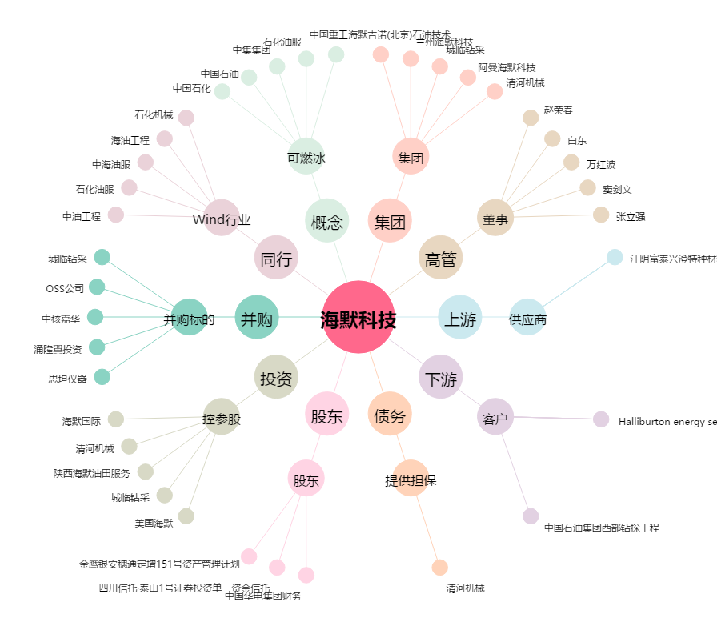
海默科技[300084.SZ] - 关系概览图

